DICCIONARIO DE DATOS
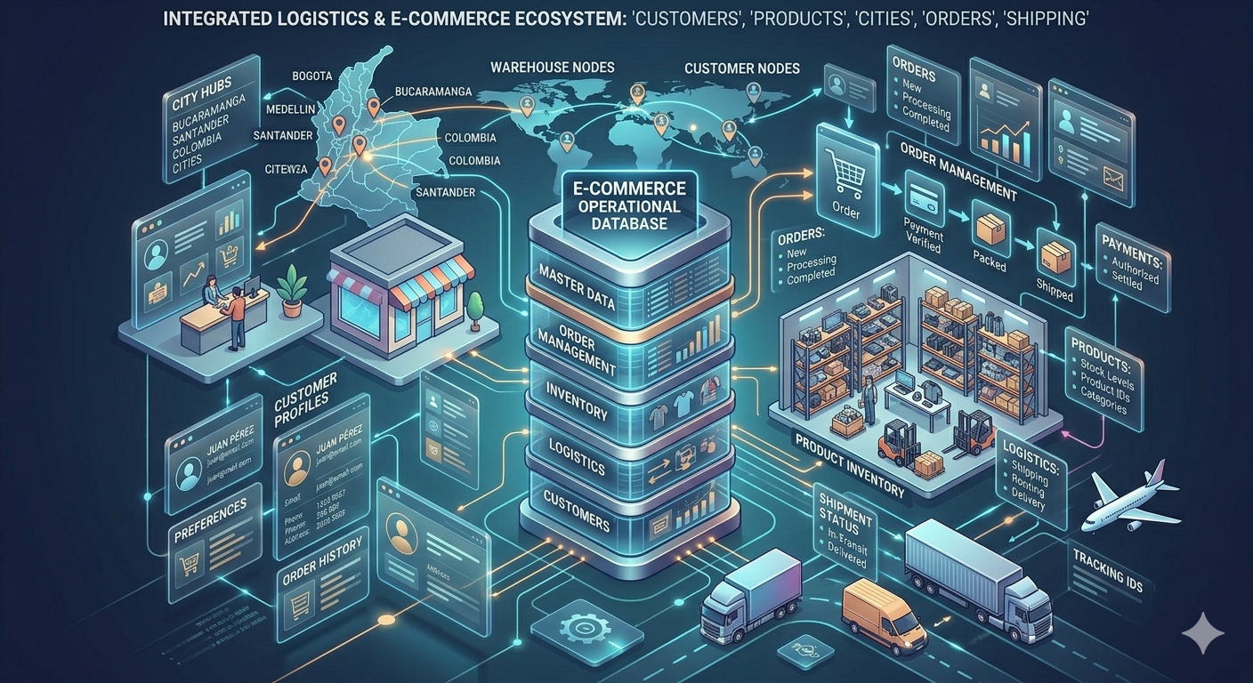
customers🏥💻
Catálogo de Datos - Información General
Descripción | La base de datos Customers está diseñada para gestionar la información relacionada con clientes, productos, órdenes de compra y envíos dentro de un sistema de ventas. Su estructura permite almacenar datos personales de los clientes, sus direcciones, los productos disponibles y las categorías a las que pertenecen. Además, registra las órdenes realizadas por los clientes, los métodos de pago utilizados y los detalles de cada producto incluido en una compra.
Propósito | El propósito de la base de datos Customers es almacenar, organizar y gestionar de manera estructurada la información relacionada con los clientes, los productos disponibles, las órdenes de compra y los procesos de envío. Esta base de datos permite registrar las compras realizadas por los clientes, los métodos de pago utilizados y el seguimiento de los pedidos, garantizando la integridad y relación entre los diferentes datos del sistema.
Fecha de Creación | 27 de marzo 2026
Creado por | carlos Alberto Espinel Camargo
Última Actualización | 2026-04-03
Versión | 1.0
Estructura de la Base de Datos
Tablas Principales | Representan las entidades principales del sistema: CUSTOMERS, PRODUCTS, ORDERS, ORDER_ITEMS, ADDRESSES y SHIPMENT_ORDERS. Estas tablas permiten gestionar la información central del sistema, incluyendo los datos de los clientes, los productos disponibles, las órdenes de compra realizadas, los artículos incluidos en cada orden, las direcciones de los clientes y el seguimiento de los envíos.
Tablas de Referencia | Incluyen tablas auxiliares como DEPARTMENTS, SPECIALTIES, ROLES, PERMISSIONS, ROOM_TYPES, STATUS_CODES, las cuales proveen contexto adicional, reducen redundancia y fortalecen la coherencia del sistema.
Relaciones | Las claves foráneas definen las relaciones entre las diferentes entidades del sistema, permitiendo conectar la información de clientes, productos, órdenes y envíos. Entre las principales relaciones se encuentran MUNICIPALITIES → DEPARTMENTS, ADDRESSES → CUSTOMERS, ADDRESSES → MUNICIPALITIES, PRODUCTS → CATEGORIES, ORDERS → CUSTOMERS, ORDERS → PAYMENT_METHODS, ORDER_ITEMS → ORDERS, ORDER_ITEMS → PRODUCTS, SHIPMENT_ORDERS → ORDERS y SHIPMENT_ORDERS → SHIP_COMPANY. Estas relaciones permiten mantener la integridad referencial del modelo, asegurando que los registros estén correctamente vinculados entre sí y que la información del sistema se mantenga consistente en todas las operaciones
Esquema | El esquema que almacena la lógica del sistema se denomina customers. Este esquema organiza las diferentes tablas encargadas de gestionar la información de los clientes y sus datos relacionados dentro del sistema. A través de este esquema se estructuran las entidades principales, tablas de referencia y relaciones, permitiendo mantener la información ordenada, consistente y fácil de administrar dentro de la base de datos.
Base de Datos | La base de datos se llama customers_db, disponible en PostgreSQL, codificada en UTF8 y con configuración regional es_CO.UTF-8. Está diseñada para almacenar y gestionar la información relacionada con los clientes y los procesos asociados dentro del sistema. La base de datos es propiedad del usuario customers_admin, quien tiene los permisos necesarios para la administración y mantenimiento del sistema.
Usuario | El usuario principal de la base de datos se denomina customers_admin, con privilegios de administrador y acceso a todas las funciones del sistema Customers. Este usuario es responsable de la gestión, mantenimiento y administración de la base de datos, garantizando el correcto funcionamiento y la seguridad de la información almacenada.
Data Mapping - Catalogo
Tabla | Descripcion | Hipervinculo
CUSTOMERS | Esta tabla almacena la información principal de los clientes registrados en el sistema. Contiene los datos básicos de identificación y contacto de cada cliente, permitiendo gestionar y consultar su información dentro de la base de datos. Cada registro posee una clave primaria única que garantiza la identificación individual de cada cliente | CUSTOMERS_LINK
ADDRESSES | Esta tabla almacena las direcciones asociadas a los clientes. Permite registrar la ubicación detallada donde el cliente reside o desea recibir sus pedidos | CUSTOMERS_LINK
DEPARTAMENTS | Esta tabla almacena los departamentos del país utilizados en el sistema para organizar la información geográfica. Sirve como base para la relación con los municipios. | CUSTOMERS_LINK
MUNICIPALITES | Esta tabla contiene los municipios registrados en el sistema y su relación con los departamentos correspondientes, permitiendo una estructura geográfica organizada. | MUNICIPALITIES!A1
CATEGORIES | Esta tabla almacena las categorías utilizadas para clasificar los productos dentro del sistema, facilitando su organización y búsqueda. | CATEGORIES_LINK
PRODUCTS | Esta tabla almacena los productos disponibles en el sistema junto con su información básica, incluyendo precios y la categoría a la que pertenecen. | PRODUCTS_LINK
PAYMENT_METHODS | Esta tabla almacena los métodos de pago disponibles para realizar compras dentro del sistema. | PAYMENT_METHODS_LINK
ORDERS | Esta tabla registra las órdenes realizadas por los clientes, incluyendo información sobre el cliente, el método de pago utilizado y el valor total de la compra | ORDERS!A1
ORDER_ITEMS | Esta tabla almacena los productos incluidos en cada orden, permitiendo registrar la cantidad de cada producto dentro de un pedido. | ORDER_ITEMS!A1
SHIP_COMPANY | Esta tabla almacena la información de las empresas encargadas de realizar el envío de los pedidos a los clientes. | SHIP_COMPANY!A1
SHIPMENT_ORDERS | Esta tabla registra la información relacionada con el envío de las órdenes, incluyendo la empresa encargada del transporte, el estado del envío y las fechas correspondientes. | SHIPMENT_ORDERS!A1

